概要
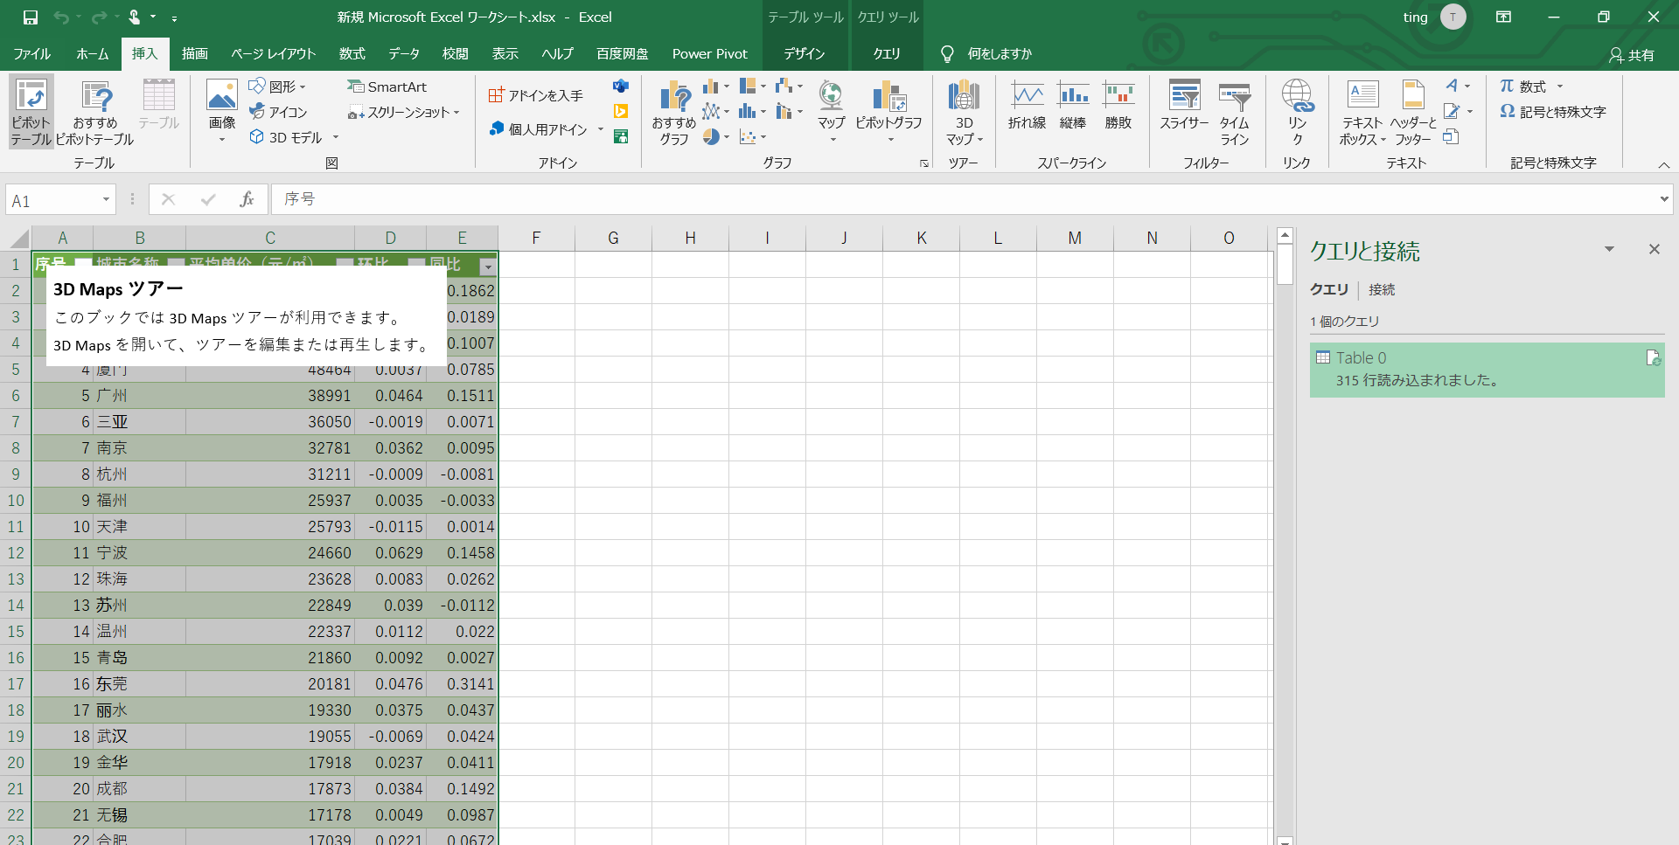
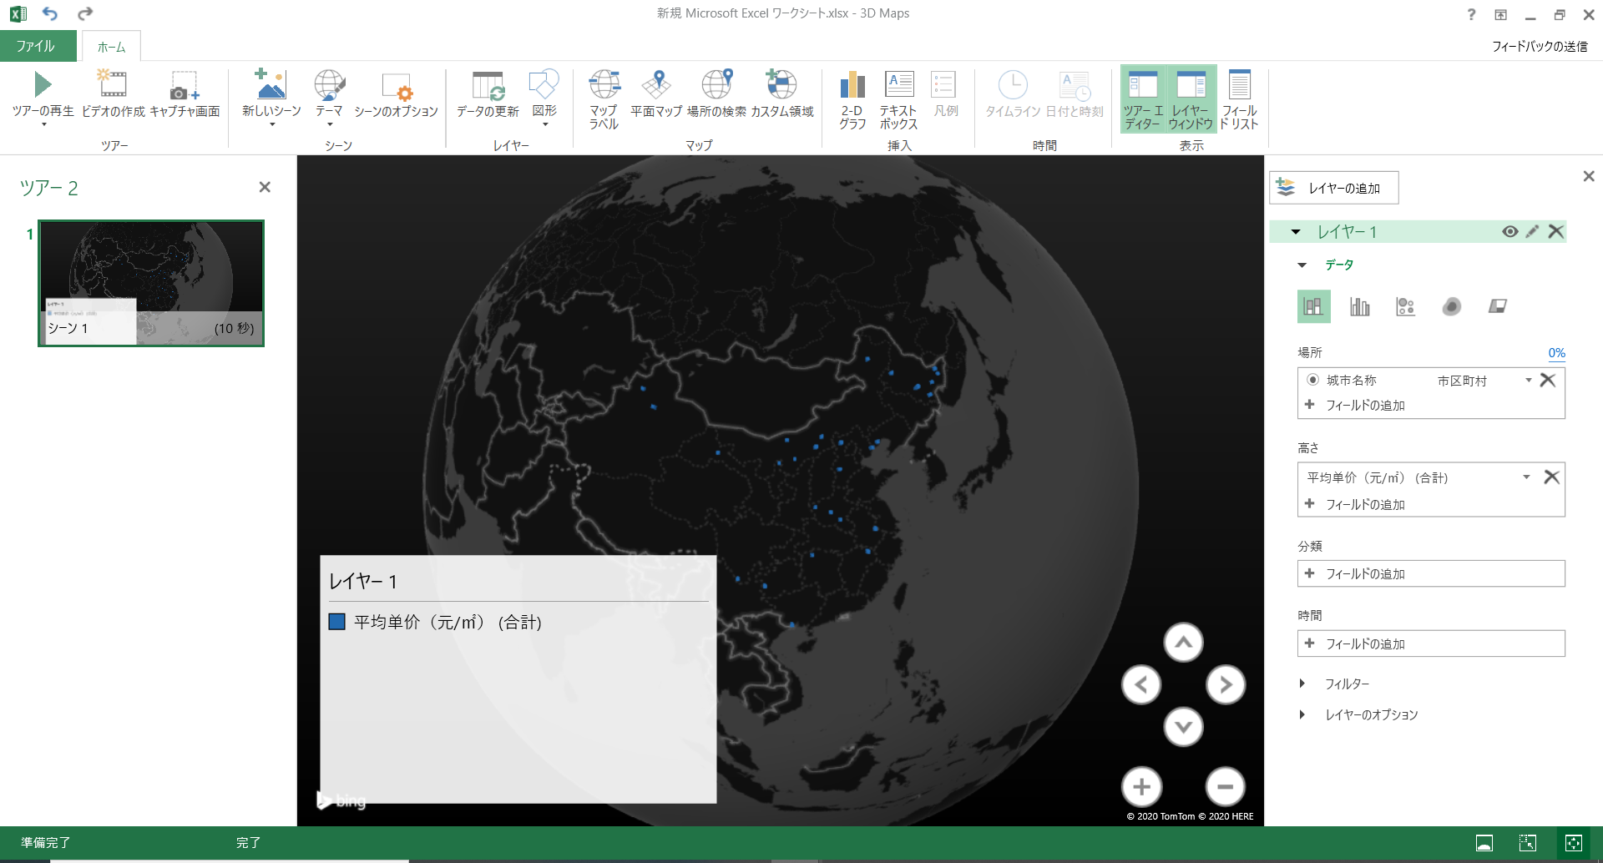
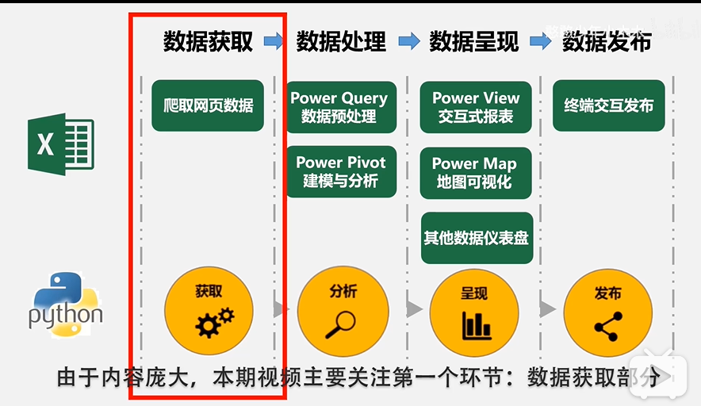
数据分析的过程

数据获取 |  | 爬取网站数据，实现可操作性编辑
 | ↓
数据处理 |  | 数据预处理
 | ↓
数据呈现 |  | 数据可视化，动态展示数据结果
 | ↓
数据发布 |  | 实现数据动态展示以及与终端设备的动态交互

数据爬取：将网页中展示的数据爬取到可编辑文档中
使用EXCEL进行数据爬取

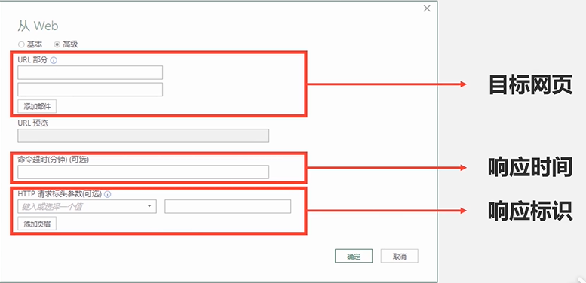
 |  |  |  |  |  | 目标网页
 |  |  |  |  |  | 响应时间 | ：每次访问网站的点击频率 | 1秒钟点击N次网站，可能会引发目标网页的反爬虫机制，阻断网页的呈现
 |  |  |  |  |  |  |  | 限制爬虫的次数，模仿人的操作
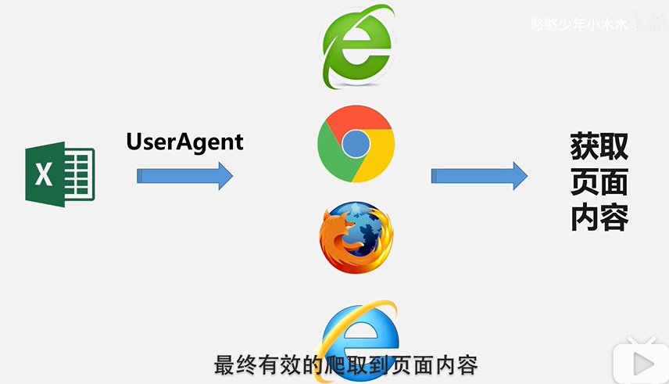
 |  |  |  |  |  | 响应标识 | ：通常使用UserAgent标识
 |  |  |  |  |  |  | UserAgent 浏览器的身份标识

手順
Step1
URLをブローザーに入力し、F12を押下する |  |  |  | 例 | https://www.creprice.cn/rank/index.html
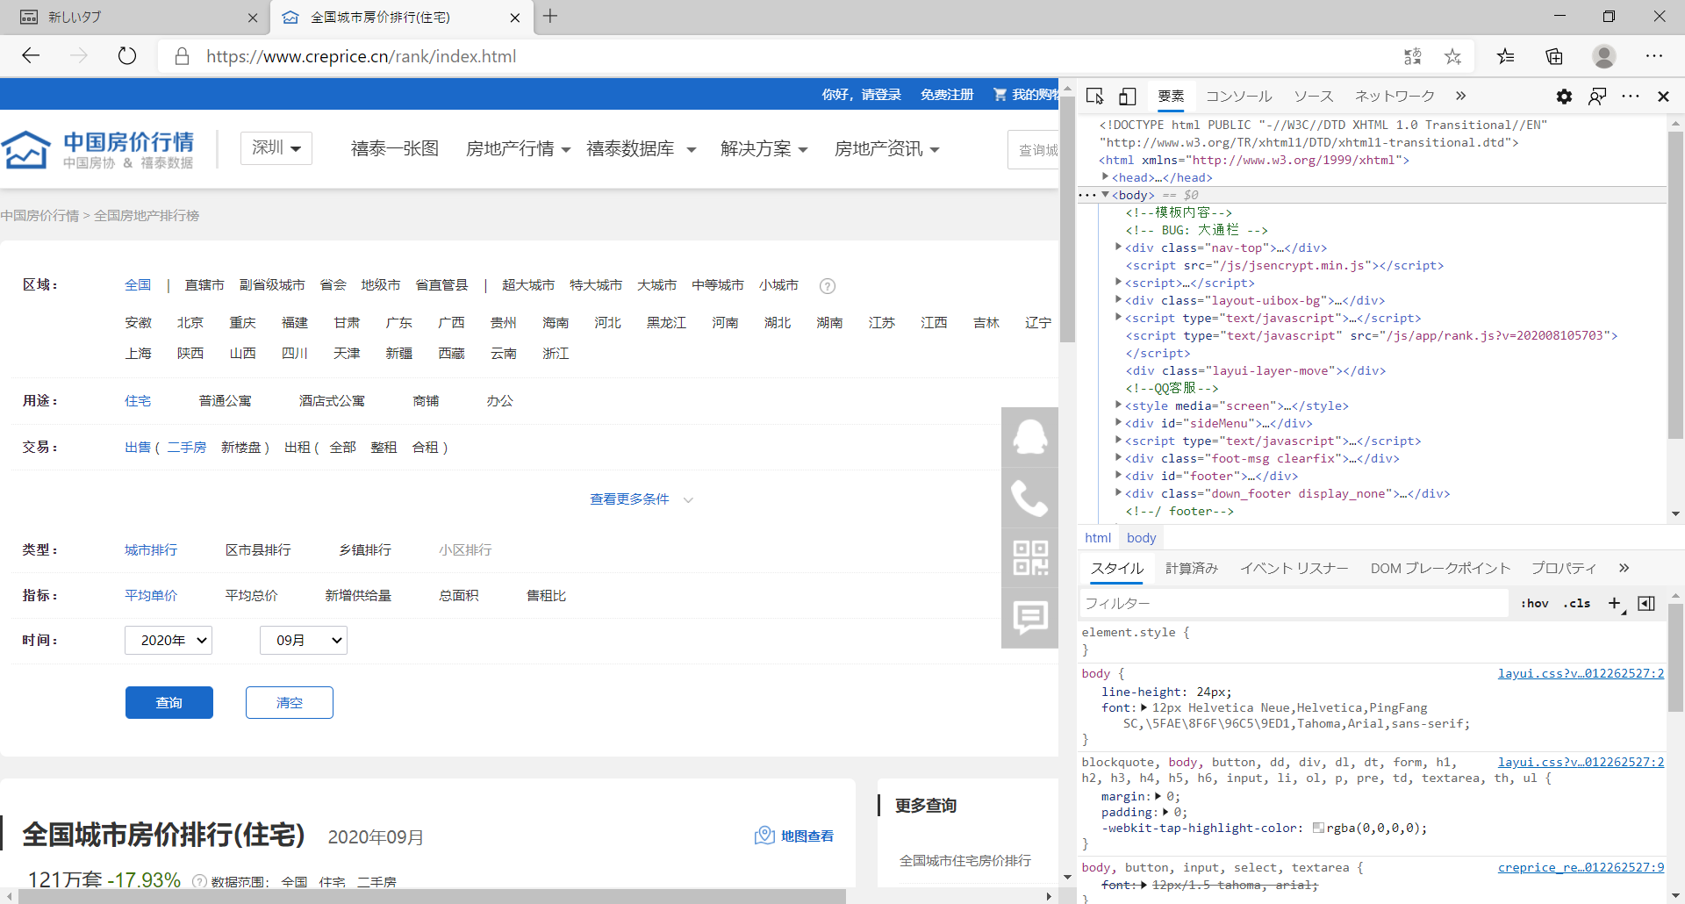

Step2
開発者ツールを開いたら、ネットワークタブへ移動し、index.htmlを開き、UserAgentの内容をコピーします
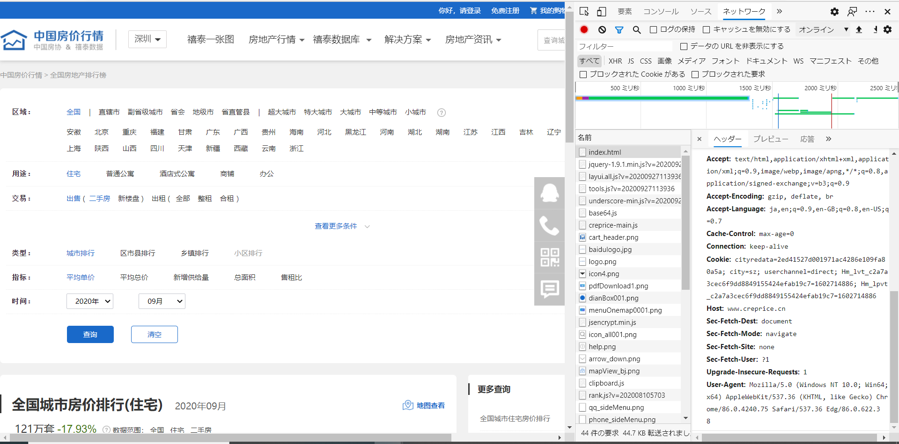

Step３
データ保存用のEXCELを新規します。

Step４
「データ」タブ下の「Webから」をクリックします
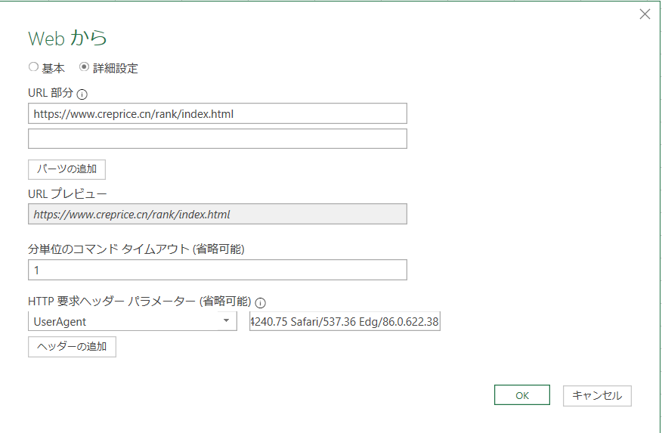

Step5
OKボタンを押下し、データをPowerQueryに導入し、「読み込み」を選択します
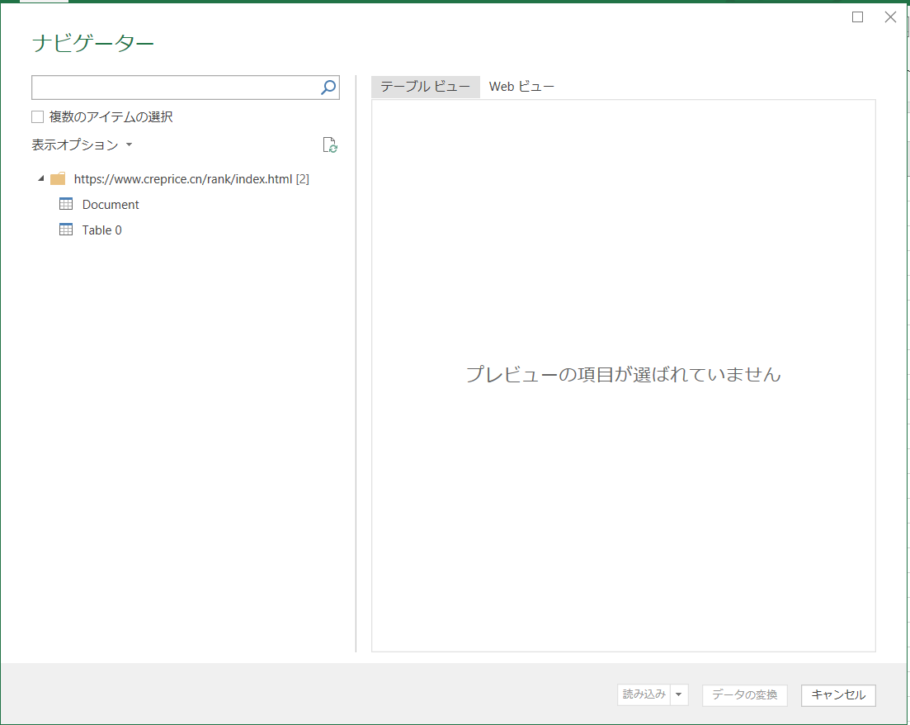
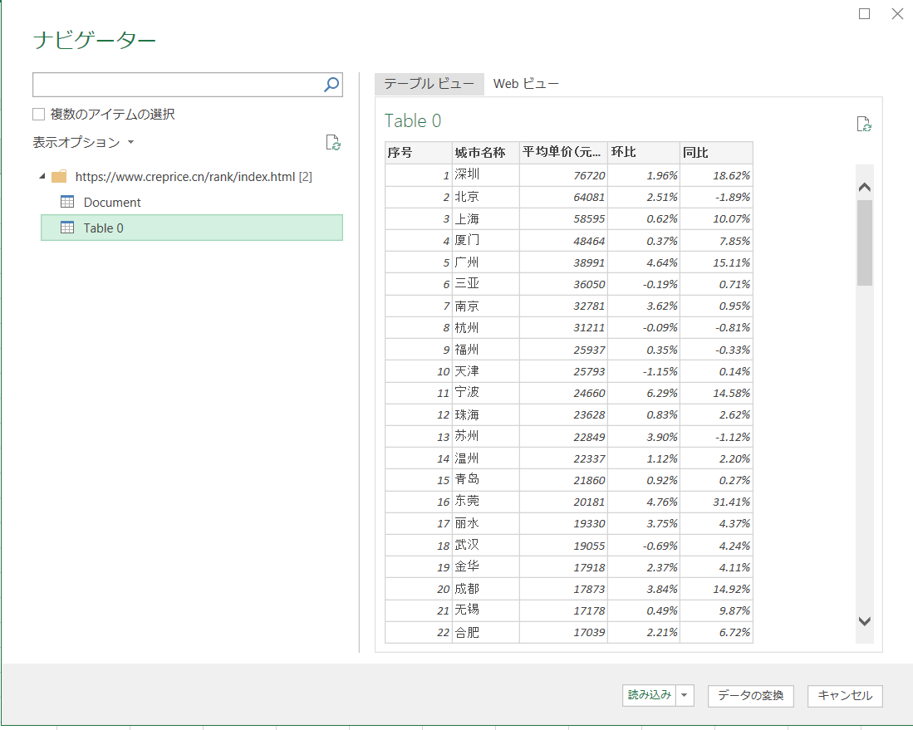

Step6：可視化の作成 |  |  | データのエリアを選択し、「挿入」→「3Dマップ」を開きます。

